Priorización final
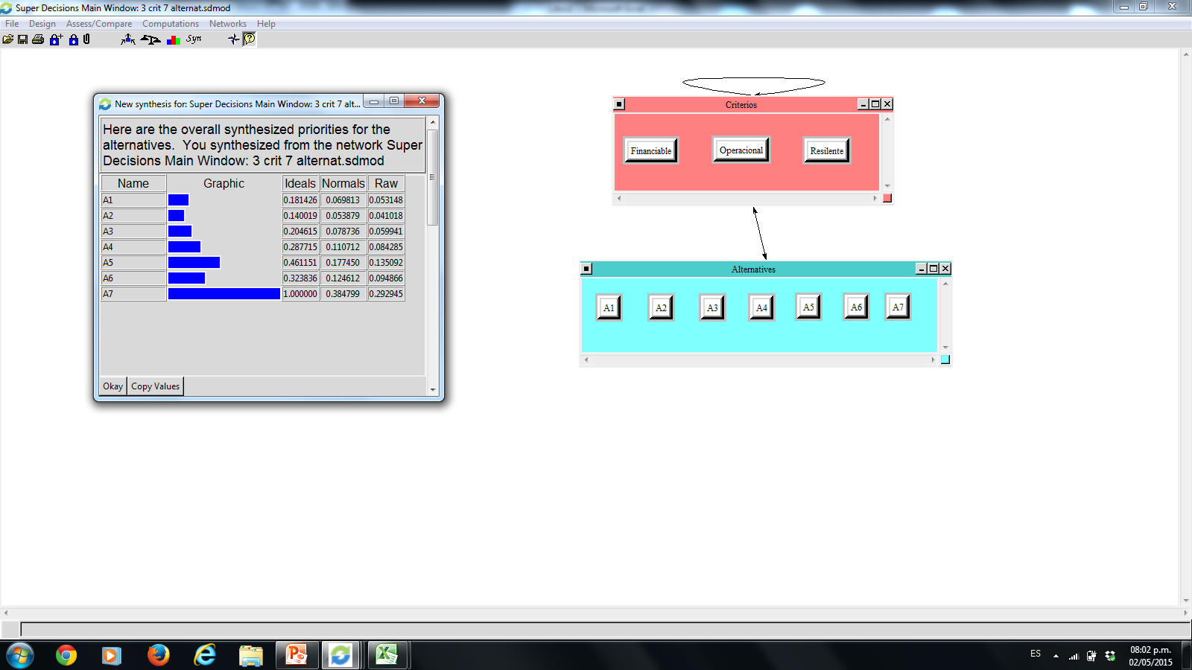
 |  | VP MAC1 | VPMAC2 | VPMAC3 | VPMC | Priorización final
 |  | 0.32928889317 | 0.043157199919 | 0.055949569465 | 0.078166278166 | 0.071747277736
 |  | 0.22127059211 | 0.043157199919 | 0.038892000168 | 0.43527583528 | 0.055004394301
 |  | 0.12522139464 | 0.043157199919 | 0.10713206553 | 0.48655788656 | 0.080699327995
 |  | 0.16390450276 | 0.097696725478 | 0.10713206553 |  | 0.10746278013
 |  | 0.080649038142 | 0.13991389157 | 0.22524093227 |  | 0.17679792314
 |  | 0.04274832084 | 0.2193115196 | 0.050894911991 |  | 0.12356580283
 |  | 0.036917258344 | 0.4136062636 | 0.41475845505 |  | 0.38472249387
 | 0.071747277736
 | 0.055004394301
 | 0.080699327995
 | 0.10746278013
 | 0.17679792314
 | 0.12356580283
 | 0.38472249387

Alternativa 2 | 0.055004394301
Alternativa 1 | 0.071747277736
Alternativa 3 | 0.080699327995
Alternativa 4 | 0.10746278013
Alternativa 6 | 0.12356580283
Alternativa 5 | 0.17679792314
Alternativa 7 | 0.38472249387
Alternativa 2 | 0.055004394301
Alternativa 1 | 0.071747277736
Alternativa 3 | 0.080699327995
Alternativa 4 | 0.10746278013
Alternativa 6 | 0.12356580283
Alternativa 5 | 0.17679792314
Alternativa 7 | 0.38472249387

Criterios
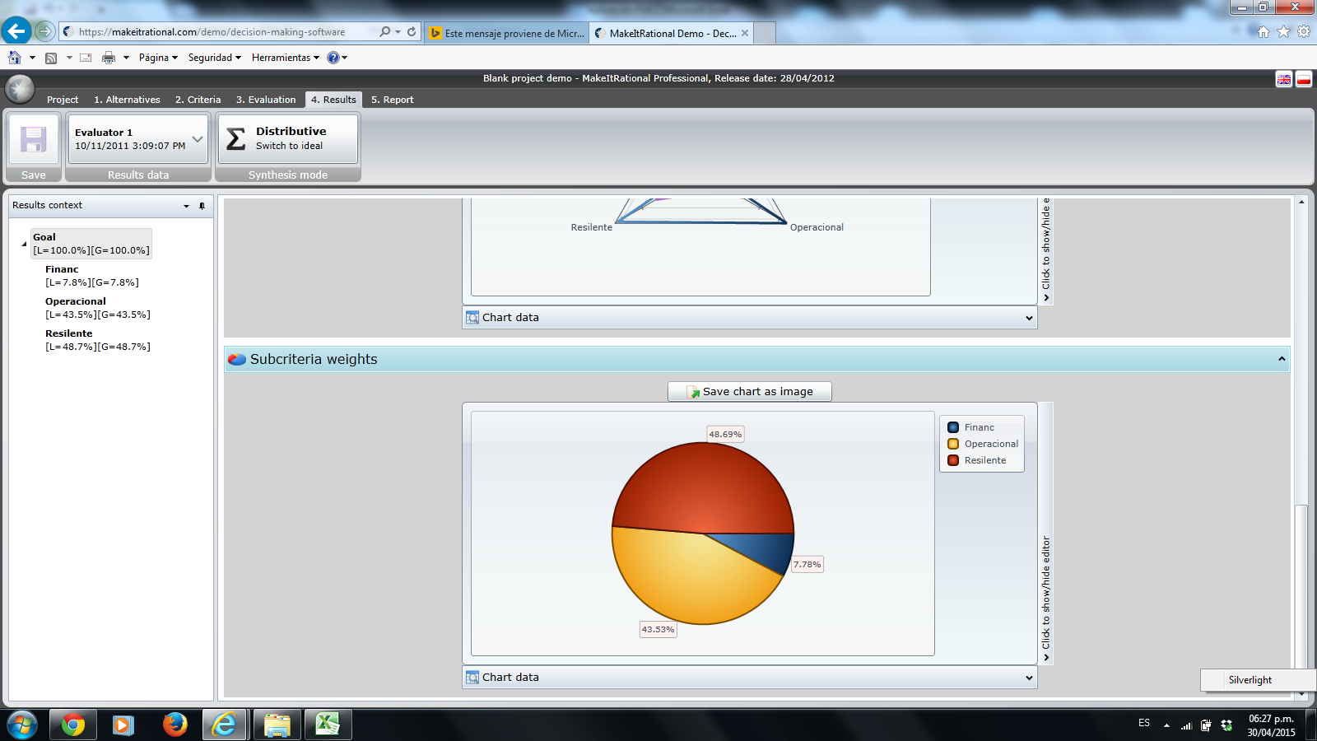
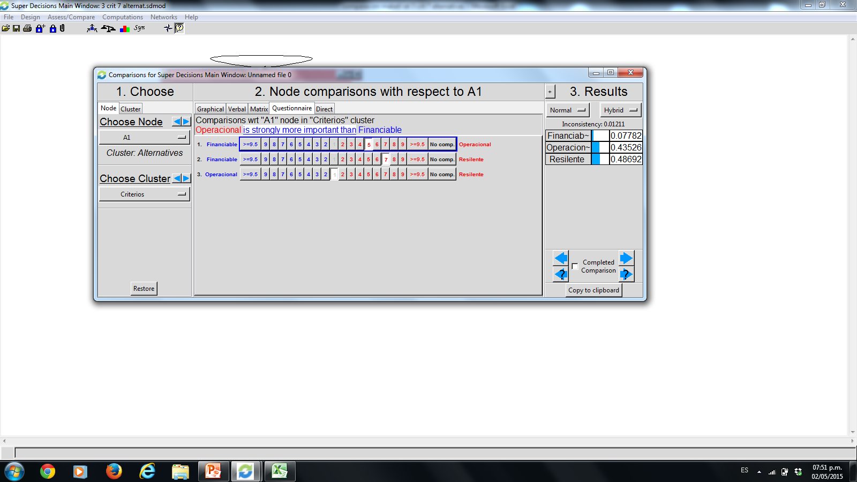
 |  | Criterio 1 | Criterio 2 | Criterio 3 | Criterio 4 | Criterio 5 | Criterio 6 | Criterio 7 |  | Vector Propio
1 | Criterio 1 | 1 | 0.2 | 0.14 | #N/A | #N/A | #N/A | #N/A | #N/A | #N/A
2 | Criterio 2 | 5.00 | 1 | 1.00 | #N/A | #N/A | #N/A | #N/A | #N/A | #N/A
3 | Criterio 3 | 7 | 1 | 1 | #N/A | #N/A | #N/A | #N/A | #N/A | #N/A
4 | Criterio 4 | #N/A | #N/A | #N/A | 1 | #N/A | #N/A | #N/A | #N/A | #N/A
5 | Criterio 5 | #N/A | #N/A | #N/A | #N/A | 1 | #N/A | #N/A | #N/A | #N/A
6 | Criterio 6 | #N/A | #N/A | #N/A | #N/A | #N/A | 1 | #N/A | #N/A | #N/A
7 | Criterio 7 | #N/A | #N/A | #N/A | #N/A | #N/A | #N/A | 1 | #N/A | #N/A
 |  |  |  |  |  |  |  |  | #N/A

 |  | 13.00 | 2.20 | 2.14 |  |  | Ponderaciones

 | Criterio 1 | 0.08 | 0.09 | 0.07 |  |  | 0.08
 | Criterio 2 | 0.38 | 0.45 | 0.47 |  |  | 0.44
 | Criterio 3 | 0.54 | 0.45 | 0.47 |  |  | 0.49

Alt crit 1
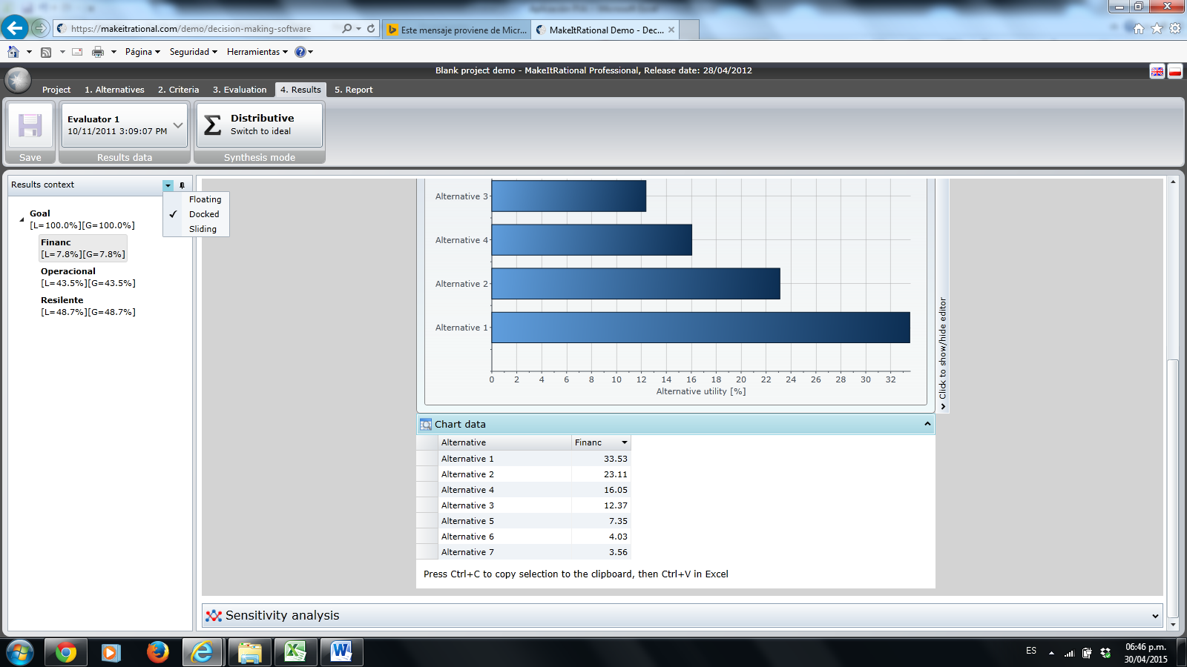
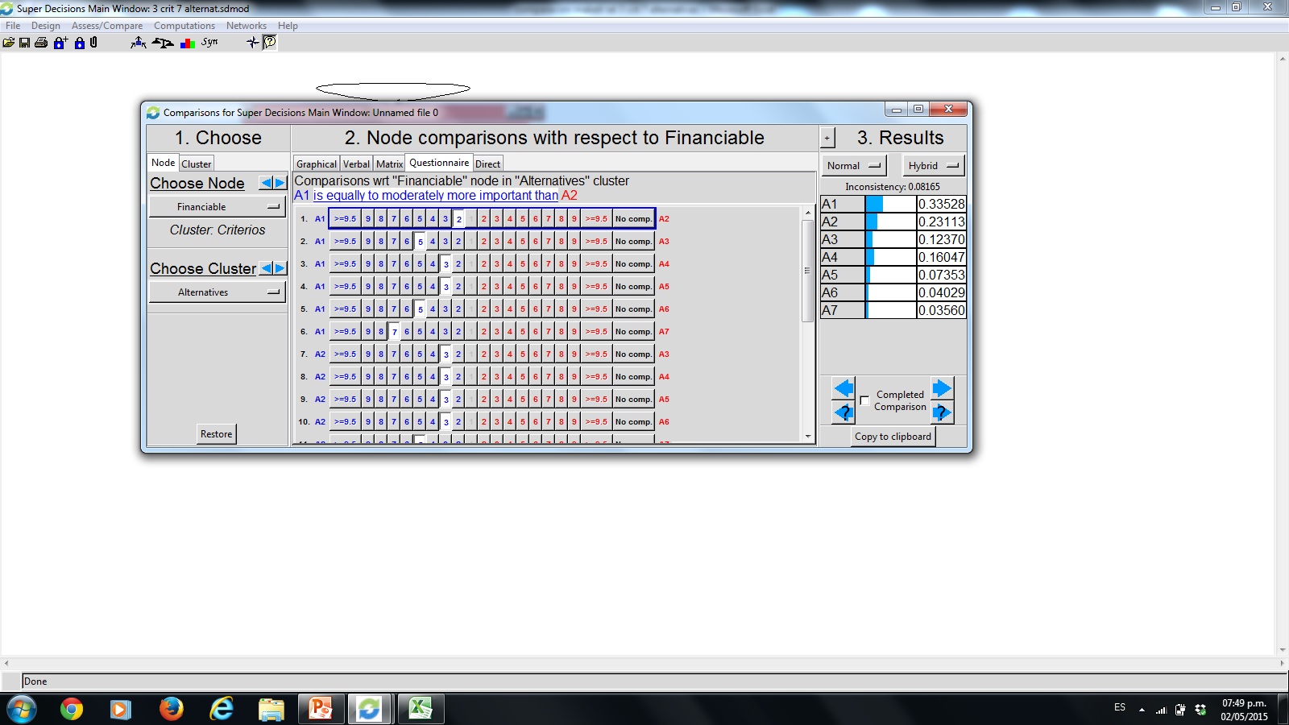
 |  |  | Alternativa 1 | Alternativa 2 | Alternativa 3 | Alternativa 4 | Alternativa 5 | Alternativa 6 | Alternativa 7
 | 1 | Alternativa 1 | 1 | 2 | 5 | 3 | 3 | 5 | 7
 | 2 | Alternativa 2 | 0.50 | 1 | 3 | 3 | 3 | 3 | 5
Evaluador 1 | 3 | Alternativa 3 | 0.2 | 0.33333333333 | 1 | 1 | 3 | 3 | 5
 | 4 | Alternativa 4 | 0.33 | 0.33 | 1 | 1 | 5 | 7 | 3
 | 5 | Alternativa 5 | 0.33333333333 | 0.33333333333 | 0.33333333333 | 0.2 | 1 | 3 | 3
 | 6 | Alternativa 6 | 0.2 | 0.33 | 0.33333333333 | 0.14285714286 | 0.33333333333 | 1 | 1
 | 7 | Alternativa 7 | 0.14285714286 | 0.20 | 0.20 | 0.33333333333 | 0.33 | 1 | 1

 |  |  | 2.7095238095 | 4.5333333333 | 10.866666667 | 8.6761904762 | 15.666666667 | 23 | 25 | Ponderaciones | Make it rational | Superdecisions

 |  | Alternativa 1 | 0.3690685413 | 0.44117647059 | 0.46012269939 | 0.34577387486 | 0.1914893617 | 0.21739130435 | 0.28 | 0.32928889317 | 33.53 | 0.33528
 |  | Alternativa 2 | 0.18453427065 | 0.22058823529 | 0.27607361963 | 0.34577387486 | 0.1914893617 | 0.13043478261 | 0.2 | 0.22127059211 | 23.11 | 0.23113
 |  | Alternativa 3 | 0.07381370826 | 0.073529411765 | 0.092024539877 | 0.11525795829 | 0.1914893617 | 0.13043478261 | 0.2 | 0.12522139464 | 12.37 | 0.1237
 |  | Alternativa 4 | 0.1230228471 | 0.073529411765 | 0.092024539877 | 0.11525795829 | 0.31914893617 | 0.30434782609 | 0.12 | 0.16390450276 | 16.05 | 0.16047
 |  | Alternativa 5 | 0.1230228471 | 0.073529411765 | 0.030674846626 | 0.023051591658 | 0.063829787234 | 0.13043478261 | 0.12 | 0.080649038142 | 7.35 | 0.07353
 |  | Alternativa 6 | 0.07381370826 | 0.073529411765 | 0.030674846626 | 0.016465422613 | 0.021276595745 | 0.04347826087 | 0.04 | 0.04274832084 | 4.03 | 0.4029
 |  | Alternativa 7 | 0.052724077329 | 0.044117647059 | 0.018404907975 | 0.038419319429 | 0.021276595745 | 0.04347826087 | 0.04 | 0.036917258344 | 3.56 | 0.356

Alt crit 2
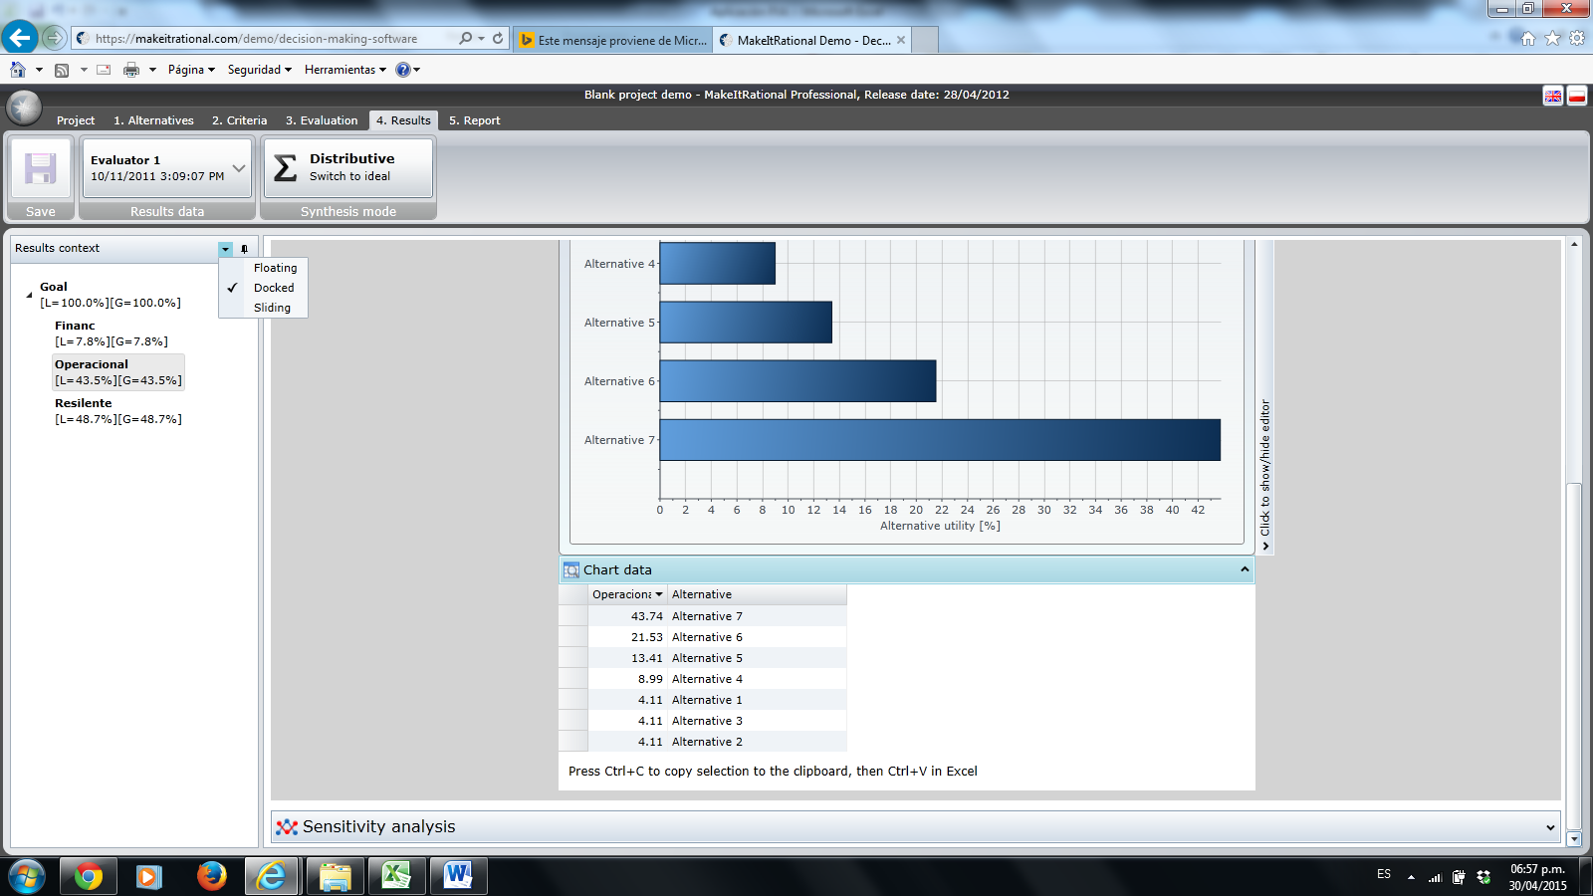
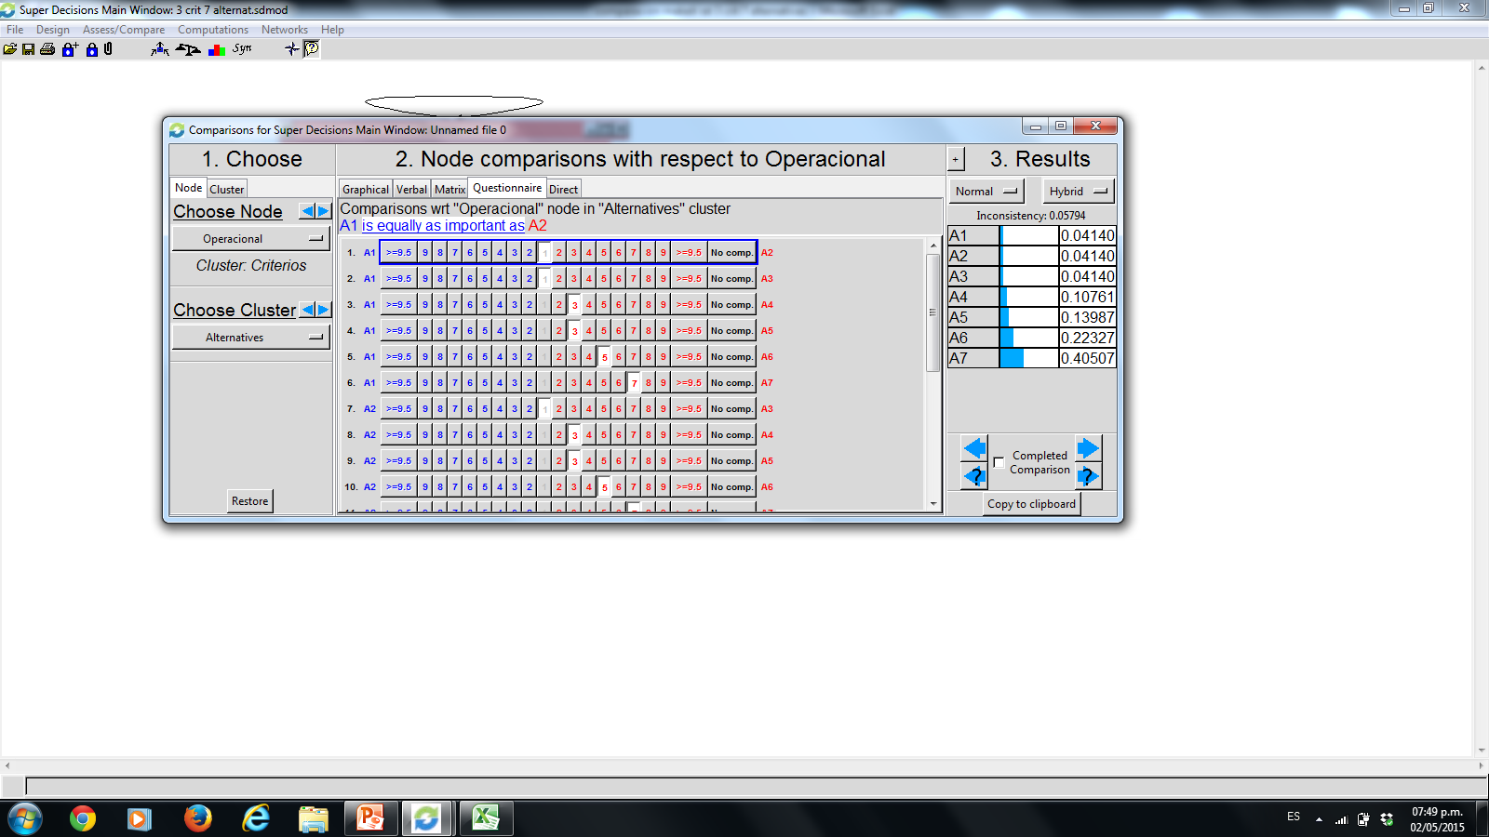
 |  | Alternativa 1 | Alternativa 2 | Alternativa 3 | Alternativa 4 | Alternativa 5 | Alternativa 6 | Alternativa 7
1 | Alternativa 1 | 1 | 1 | 1 | 0.33333333333 | 0.33333333333 | 0.2 | 0.14285714286
2 | Alternativa 2 | 1.00 | 1 | 1 | 0.33333333333 | 0.33333333333 | 0.2 | 0.14285714286
3 | Alternativa 3 | 1 | 1 | 1 | 0.33 | 0.33333333333 | 0.20 | 0.14285714286
4 | Alternativa 4 | 3.00 | 3.00 | 3 | 1 | 0.33333333333 | 0.33333333333 | 0.2
5 | Alternativa 5 | 3 | 3 | 3 | 3 | 1 | 0.33333333333 | 0.33333333333
6 | Alternativa 6 | 5 | 5.00 | 5 | 3 | 3 | 1 | 0.2
7 | Alternativa 7 | 7 | 7.00 | 7.00 | 5 | 3.00 | 5 | 1

 |  | 21 | 21 | 21 | 13 | 8.3333333333 | 7.2666666667 | 2.1619047619 | Ponderaciones | Make it rational | Superdecisions

 | Alternativa 1 | 0.047619047619 | 0.047619047619 | 0.047619047619 | 0.025641025641 | 0.04 | 0.02752293578 | 0.066079295154 | 0.043157199919 | 4.11 | 0.414
 | Alternativa 2 | 0.047619047619 | 0.047619047619 | 0.047619047619 | 0.025641025641 | 0.04 | 0.02752293578 | 0.066079295154 | 0.043157199919 | 4.11 | 0.414
 | Alternativa 3 | 0.047619047619 | 0.047619047619 | 0.047619047619 | 0.025641025641 | 0.04 | 0.02752293578 | 0.066079295154 | 0.043157199919 | 4.11 | 0.414
 | Alternativa 4 | 0.14285714286 | 0.14285714286 | 0.14285714286 | 0.076923076923 | 0.04 | 0.045871559633 | 0.092511013216 | 0.097696725478 | 8.99 | 0.10761
 | Alternativa 5 | 0.14285714286 | 0.14285714286 | 0.14285714286 | 0.23076923077 | 0.12 | 0.045871559633 | 0.15418502203 | 0.13991389157 | 13.41 | 0.13987
 | Alternativa 6 | 0.2380952381 | 0.2380952381 | 0.2380952381 | 0.23076923077 | 0.36 | 0.1376146789 | 0.092511013216 | 0.2193115196 | 21.53 | 0.22327
 | Alternativa 7 | 0.33333333333 | 0.33333333333 | 0.33333333333 | 0.38461538462 | 0.36 | 0.6880733945 | 0.46255506608 | 0.4136062636 | 43.74 | 0.40507

Alt crit 3
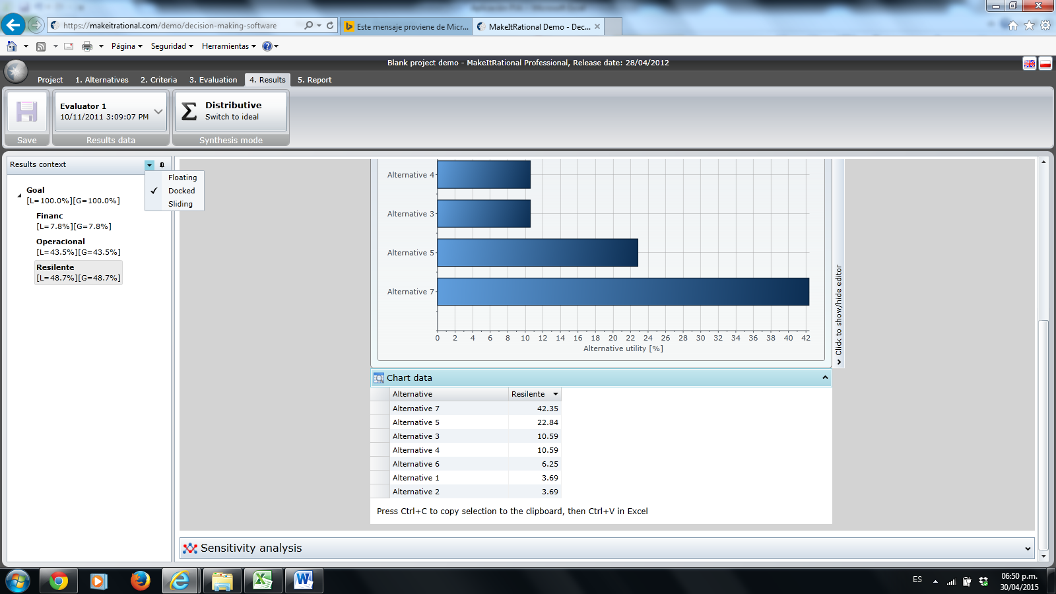
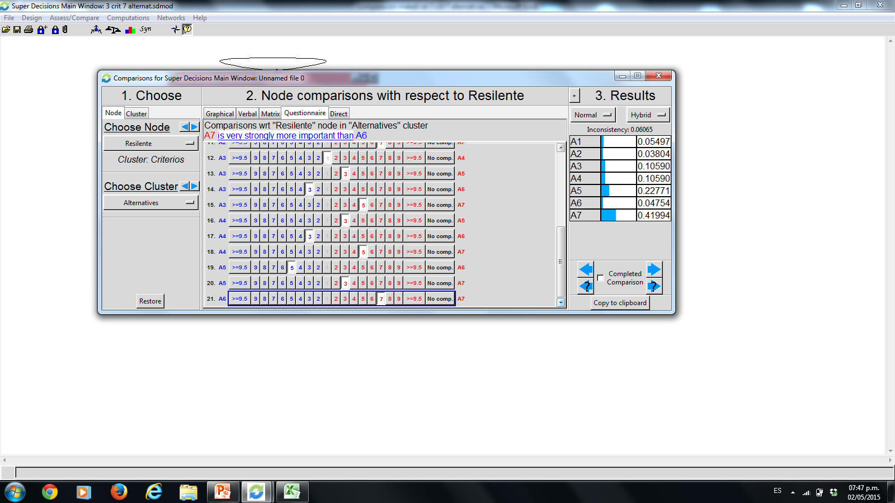
 |  | Alternativa 1 | Alternativa 2 | Alternativa 3 | Alternativa 4 | Alternativa 5 | Alternativa 6 | Alternativa 7
1 | Alternativa 1 | 1 | 1 | 0.33 | 0.33333333333 | 0.2 | 3 | 0.14285714286
2 | Alternativa 2 | 1.00 | 1 | 0.33 | 0.33333333333 | 0.2 | 0.33333333333 | 0.14285714286
3 | Alternativa 3 | 3 | 3 | 1 | 1 | 0.33333333333 | 3 | 0.2
4 | Alternativa 4 | 3.00 | 3.00 | 1 | 1 | 0.33333333333 | 3 | 0.2
5 | Alternativa 5 | 5 | 5 | 3 | 3 | 1 | 5 | 0.33333333333
6 | Alternativa 6 | 0.33333333333 | 3.00 | 0.33333333333 | 0.33333333333 | 0.2 | 1 | 0.14285714286
7 | Alternativa 7 | 7 | 7.00 | 5.00 | 5 | 3.00 | 7 | 1

 |  | 20.333333333 | 23 | 11 | 11 | 5.2666666667 | 22.333333333 | 2.1619047619 | Ponderaciones | Make it rational | Superdecisions

 | Alternativa 1 | 0.049180327869 | 0.04347826087 | 0.030303030303 | 0.030303030303 | 0.037974683544 | 0.13432835821 | 0.066079295154 | 0.055949569465 | 3.69 | 0.5497
 | Alternativa 2 | 0.049180327869 | 0.04347826087 | 0.030303030303 | 0.030303030303 | 0.037974683544 | 0.014925373134 | 0.066079295154 | 0.038892000168 | 3.69 | 0.3804
 | Alternativa 3 | 0.14754098361 | 0.13043478261 | 0.090909090909 | 0.090909090909 | 0.063291139241 | 0.13432835821 | 0.092511013216 | 0.10713206553 | 10.59 | 0.1059
 | Alternativa 4 | 0.14754098361 | 0.13043478261 | 0.090909090909 | 0.090909090909 | 0.063291139241 | 0.13432835821 | 0.092511013216 | 0.10713206553 | 10.59 | 0.1059
 | Alternativa 5 | 0.24590163934 | 0.21739130435 | 0.27272727273 | 0.27272727273 | 0.18987341772 | 0.22388059701 | 0.15418502203 | 0.22524093227 | 22.84 | 0.22771
 | Alternativa 6 | 0.016393442623 | 0.13043478261 | 0.030303030303 | 0.030303030303 | 0.037974683544 | 0.044776119403 | 0.066079295154 | 0.050894911991 | 6.25 | 0.4754
 | Alternativa 7 | 0.34426229508 | 0.30434782609 | 0.45454545455 | 0.45454545455 | 0.56962025316 | 0.31343283582 | 0.46255506608 | 0.41475845505 | 42.35 | 0.41994

